EF-BP-97 (ใช้)
ผู้ตรวจสอบ
ผจก.แผนก
......./......./.......
......./......./.......
บริษัท โตโยต้านนทบุรี ผู้จำหน่ายโตโยต้า จำกัด
ฝ่ายบริการตัวถังและสี แผนกซ่อมตัวถังและสี
ตารางการตรวจสอบและบำรุงรักษา แผงอบอินฟาเรด
 | แผงอบอินฟาเรด ตัวที่ .............. |  |  | ผู้รับผิดชอบ ………………………………………… |  |  |  |  |  | สาขา………………………………………
ลำดับ | รายละเอียดการบำรุงรักษา | ประจำปี................... |  |  |  |  |  |  |  |  |  |  |  |  | หมายเหตุ
 |  | ม.ค. | ก.พ. |  | มี.ค. | เม.ย. | พ.ค. | มิ.ย. | ก.ค. | ส.ค. | ก.ย. | ต.ค. | พ.ย. | ธ.ค.
1 | ตรวจสอบสายไฟ : ต้องมีสภาพสมบูรณ์
 | ไม่ฉีกขาด
2 | ตรวจสอบสวิทช์เปิด- ปิด : สามารถเปิด-ปิด
 | ได้ตามปกติ
3 | ตรวจสอบหลอดไฟสำหรับอบ : ต้องมีสภาพ
 | สมบูรณ์ หลอดไฟไม่ขาด
4 | ตรวจสอบโครงสร้างของแผงอบ : โครงสร้าง
 | แข็งแรง , ชุดแผงอบสามารถขยับไปทางซ้าย-ขวา
 | ได้ตามปกติ ไม่ติดขัด
5 | ตรวจสอบล้อเลื่อนของแผงอบ : ต้องอยู่ในสภาพ
 | สมบูรณ์ ไม่หลุดจากเบ้ายึดล้อ
6 | ตรวจสอบการทำความสะอาด : ทำความสะอาด
 | ตัวอุปกรณ์และแผ่นฟิลเตอร์สัปดาห์ละ 1 ครั้ง
7 | เปลี่ยนแผ่นฟิลเตอร์ อย่างน้อยปีละ 1 ครั้ง
 | หรือตามสภาพการใช้งาน
ผู้บันทึก
ผู้ตรวจสอบ (ระดับหัวหน้างาน)
วันที่ตรวจสอบ
วันที่ | ข้อบกพร่อง |  |  |  | การแก้ไข |  |  |  |  |  | กำหนดเสร็จ |  |  | ผู้รับผิดชอบ
ตรวจ



หมายเหตุ : ตรวจเช็คปกติ ผิดปกติ
เอกสารฉบับที่ / วันที่ออกเอกสาร / วันที่มีผลบังคับใช้ : 5 / 20/10/2562 / 01/11/2562 |  |  |  |  |  |  |  |  |  |  |  |  |  |  | EF-B/P-97

รูปภาพ
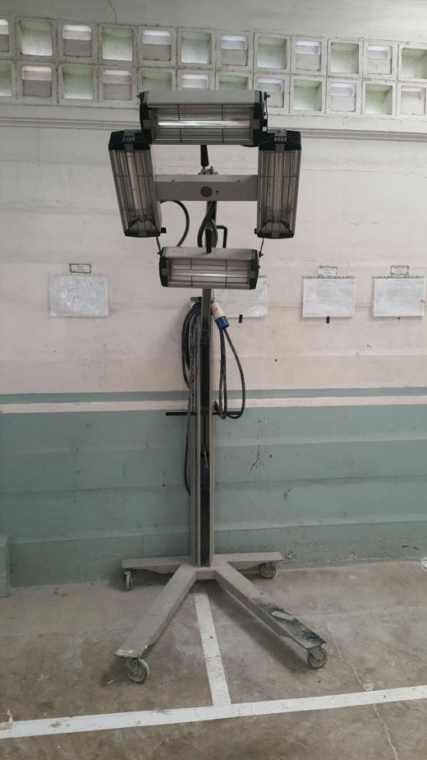
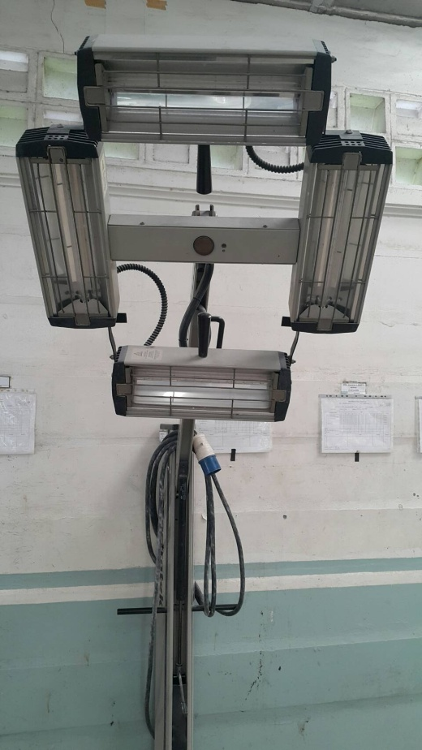
แผงอบอินฟาเรด SPECTRATHERM 4000 S

